申込用紙
寄付金Tシャツ申込用紙

 |  |  |  |  |  |  |  |  |  |  |  |  |  | 年 月 日
お名前 |  |  | フリガナ |  |  |  |  | ＴＥＬ |  |  |  |  | ＦＡＸ

 |  |  |  |  |  |  |  | 携 帯 |  |  |  |  | E-mail
ご住所 |  |  | 〒
(発送先となります)
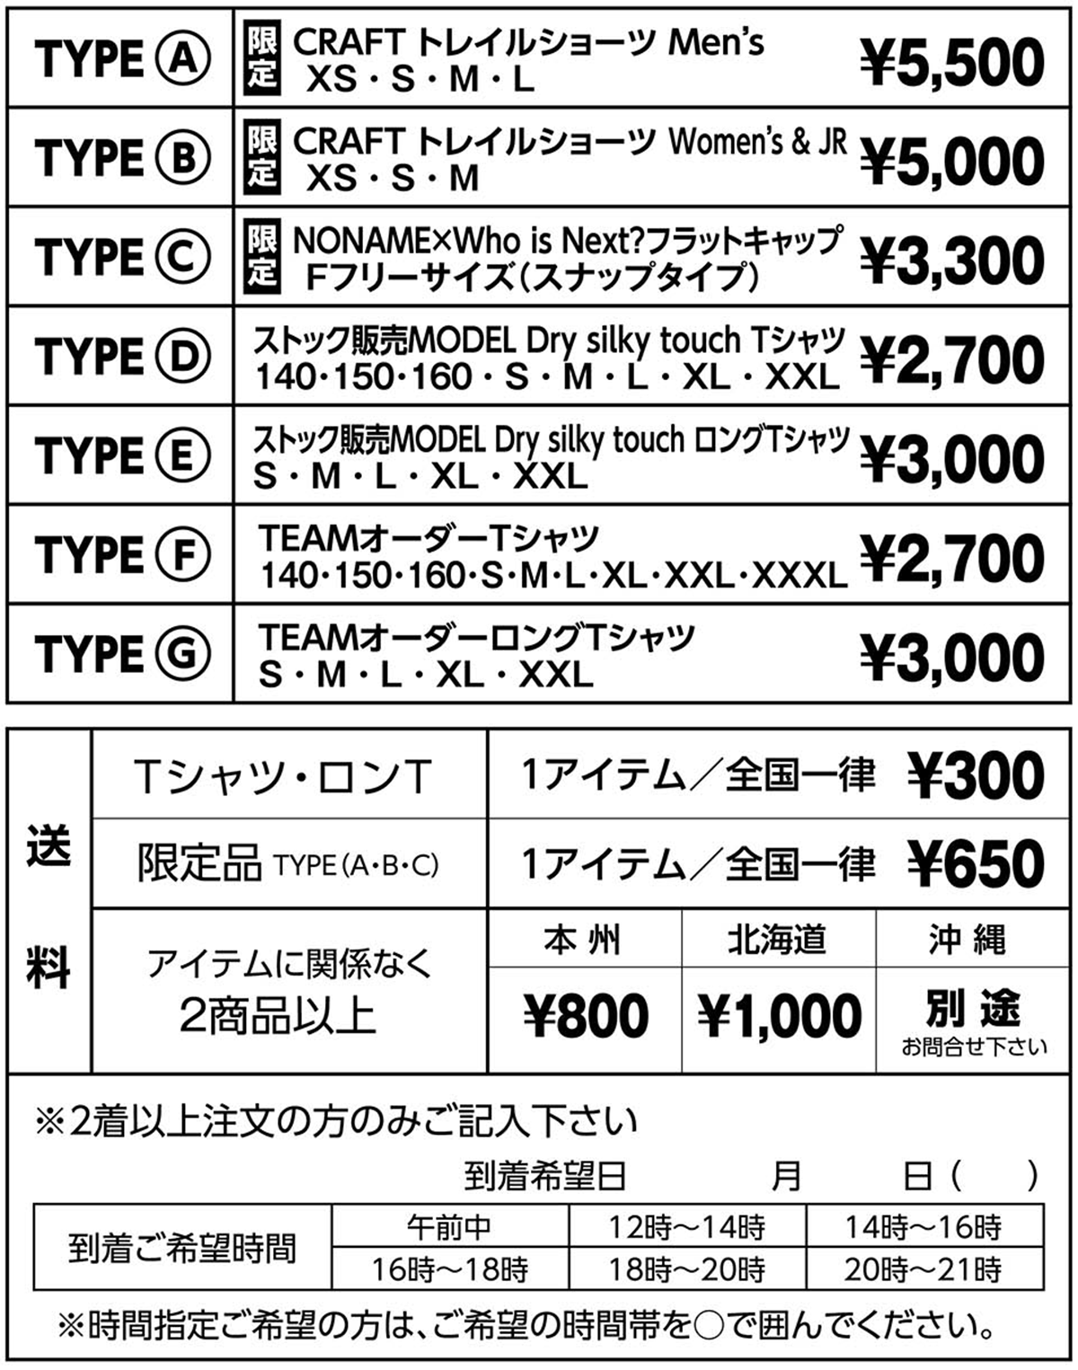
TYPE(A・B・C・D・E)記入欄 |  |  |  |  |  | TYPE(F・G)記入欄
TYPE （A～E) | サイズ | 数 量 | 単 価 | 小計額 |  | TYPE （F・G) | カラ- No. | フロントデザイン ①～⑥ | サイズ | 数量 | 単 価 | 小計額
 |  |  |  | 0 |  |  |  |  |  |  |  | 0
 |  |  |  | 0 |  |  |  |  |  |  |  | 0
 |  |  |  | 0 |  |  |  |  |  |  |  | 0
 |  |  |  | 0 |  |  |  |  |  |  |  | 0
 |  |  |  | 0 |  |  |  |  |  |  |  | 0
 |  |  |  | 0 |  |  |  |  |  |  |  | 0
 |  |  |  | 0 |  |  |  |  |  |  |  | 0
 |  |  |  | 0 |  |  |  |  |  |  |  | 0
 |  |  |  | 0 |  |  |  |  |  |  |  | 0
 |  |  |  | 0 |  |  |  |  |  |  |  | 0
 |  |  |  | 0 |  |  |  |  |  |  |  | 0
 |  |  |  | 0 |  |  |  |  |  |  |  | 0
 |  |  |  | 0 |  |  |  |  |  |  |  | 0
 |  |  |  | 0 |  |  |  |  |  |  |  | 0
合計 |  |  |  | 0 |  | 合計 |  |  |  |  |  | 0

商品合計 ￥ |  |  | 0 |  | + | 送料 ￥ |  |  |  | ＝ | 総額 ￥ | 0
Who is Next? 寄付金Tシャツプロジェクト
Ｔシャツ販売元・お問合せ TEAM UCHIDA SPORTS
TEL：0255-82-2031 FAX：0255-82-2071
MAIL：whoisnext@uchida-sports.com
店名：一二八（店番：128） （普）：1106983 振込口座名：(有)内田紙店（ウチダカミテン）
■下記口座にお振込を頂き、ご入金確認後の発送とさせて頂きます。( 送料及び振込手数料はご購入者様負担となります )
【郵便口座からのお振込】 |  |  |  |  |  | 【他 金融機関からのお振込】
ゆうちょ銀行
記号：11240 番号：11069831
振込口座名：(有)内田紙店（ウチダカミテン）
ゆうちょ銀行

※送料に関しましては右記の通りとなります。 Tシャツ代金と合わせて振込みをお願いします。

